FE-Vias
Fonte: AP-42 (USEPA, 2011) - https://www3.epa.gov/ttn/chief/ap42/ch13/final/c13s0201.pdf |  |  |  |  |  | Fonte: Estação INMET - ES_A612_Vitoria
Table 13.2.1-1. PARTICLE SIZE MULTIPLIERS FOR PAVED ROAD EQUATION |  |  |  |  |  | Ano 2015
Size Range | Particle Size Multiplier (k) |  |  |  |  | Mês | Precipitação Acumulada (mm) | Número de Horas com Precipitação > 0,254 mm | N° dias no mês | Fator de Ajuste
 | g/VKT |  |  |  |  | Jan | 0 | 0 | 31 | 1.00
PM2,5 | 0.15 |  |  |  |  | Fev | 52 | 17 | 28 | 0.97
PM10 | 0.62 |  |  |  |  | Mar | 69 | 21 | 31 | 0.97
PM30 | 3.23 |  |  |  |  | Abr | 44 | 17 | 30 | 0.97
 |  |  |  |  |  | Mai | 185.8 | 87 | 31 | 0.86
Equação Geral: |  |  |  |  |  | Jun | 119.2 | 37 | 30 | 0.94
$$FE=\left(k . {sL}^{0,91}. W^{1,02}\right) . \left(1−1,2P/N\right)$$
 |  |  |  |  |  | Jul | 17.8 | 16 | 31 | 0.97
 |  |  |  |  |  | Ago | 70.2 | 41 | 31 | 0.93
 | Onde: FE - fator de emissão de material particulado (g/VKT) k - constante de tamanho da partícula (g/VKT) sL - taxa de silt na superfície de rodagem (g/m²) W - peso médio dos veículos que trafegam na via (t) P - número de horas onde a precipitação durante o período observado foi no mínimo 0,254 mm N - número de horas do período observado (Ex: 8760 para anual, 2124 por estação, 720 para mensal) |  |  |  |  | Set | 25.2 | 20 | 30 | 0.97
 |  |  |  |  |  | Out | 54.4 | 29 | 31 | 0.95
 |  |  |  |  |  | Nov | 48.6 | 30 | 30 | 0.95
 |  |  |  |  |  | Dez | 91.4 | 22 | 31 | 0.96

 |  |  |  |  |  | Fator Ajuste: | 0.95

Fonte: AP-42 (USEPA, 2006) - https://www3.epa.gov/ttn/chief/ap42/ch13/final/c13s0202.pdf |  |  |  |  |  | Fonte: Estação INMET - ES_A612_Vitoria
Table 13.2.2-2 Constants for Equations 1a and 1b |  |  |  |  |  | Ano 2015
Constant | Industrial Roads (Equation 1a) |  |  |  |  | Mês | Precipitação Acumulada (mm) | Número de Dias com Precipitação > 0,254 mm | N° dias no mês | Fator de Ajuste
 | PM2.5 | PM10 | PM30 |  |  | Jan | 0 | 0 | 31 | 1.00
k (lb/VMT) | 0.15 | 1.5 | 4.9 |  |  | Fev | 52 | 7 | 28 | 0.75
a | 0.9 | 0.9 | 0.7 |  |  | Mar | 69 | 7 | 31 | 0.77
b | 0.45 | 0.45 | 0.45 |  |  | Abr | 44 | 8 | 30 | 0.73
Quality Rating | B | B | B |  |  | Mai | 185.8 | 16 | 31 | 0.48
 |  |  |  |  |  | Jun | 119.2 | 9 | 30 | 0.70
$$FE=\left[\left(k . {\left(\frac{s}{12}\right)}^{a}. {\left(\frac{W}{3}\right)}^{b}\right) . (\left(365−P)/365)\right)\right] . 281,9$$
Equação Geral: |  |  |  |  |  | Jul | 17.8 | 6 | 31 | 0.81
 |  |  |  |  |  | Ago | 70.2 | 11 | 31 | 0.65
 |  |  |  |  |  | Set | 25.2 | 7 | 30 | 0.77
 | Onde: FE - fator de emissão de material particulado (g/VKT) k - constante de tamanho da partícula (g/VKT) sL - teor de silt na superfície de rodagem (%) W - peso médio dos veículos que trafegam na via (t) P - número de dias onde a precipitação durante o período observado foi no mínimo 0,254 mm |  |  |  |  | Out | 54.4 | 6 | 31 | 0.81
 |  |  |  |  |  | Nov | 48.6 | 9 | 30 | 0.70
 |  |  |  |  |  | Dez | 91.4 | 6 | 31 | 0.81

 |  |  |  |  |  | Fator Ajuste: | 0.75

Fonte: Os fatores de emissão foram obtidos na planilha de estimativa de emissões provienientes de veículos (Parte3_EmissaoVeicularGlobal.xlsx)
Classe de Veículo | Fator de emissão médio da frota veicular da RGV [g/km]
 | Escapamento |  |  |  |  |  |  | Evaporativa | Desgaste Pneus e Freio |  |  | Desgaste da Pista
 | PM | PM10 | PM25 | NOX | SO2 | CO | HCT | HCT | PM | PM10 | PM25 | PM | PM10 | PM25
Veículos Leves | 0.00433 | 0.00433 | 0.00433 | 0.76881 | 0.01209 | 0.89870 | 0.74972 | 0.07357 | 0.01820 | 0.01380 | 0.00740 | 0.01500 | 0.00750 | 0.00410
Veículos Pesados | 0.17490 | 0.17490 | 0.17490 | 5.43451 | 0.21032 | 1.03837 | 0.24766 | - | 0.06763 | 0.05133 | 0.02752 | 0.06349 | 0.03175 | 0.01714
Motocicletas | 0.00438 | 0.00438 | 0.00438 | 0.09972 | 0.00249 | 3.84566 | 0.32737 | - | 0.00830 | 0.00640 | 0.00340 | 0.00600 | 0.00300 | 0.00160

Controles
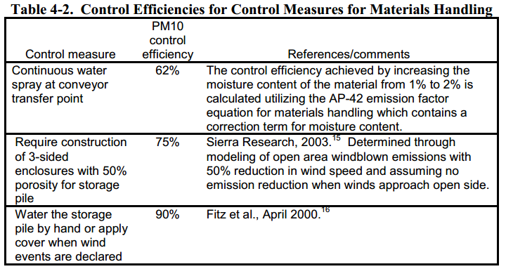
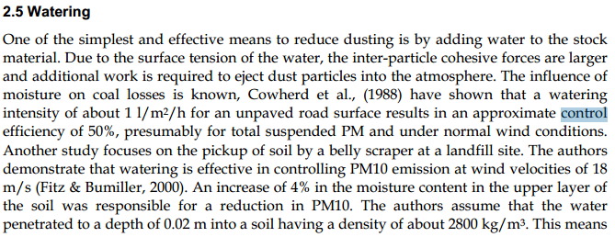
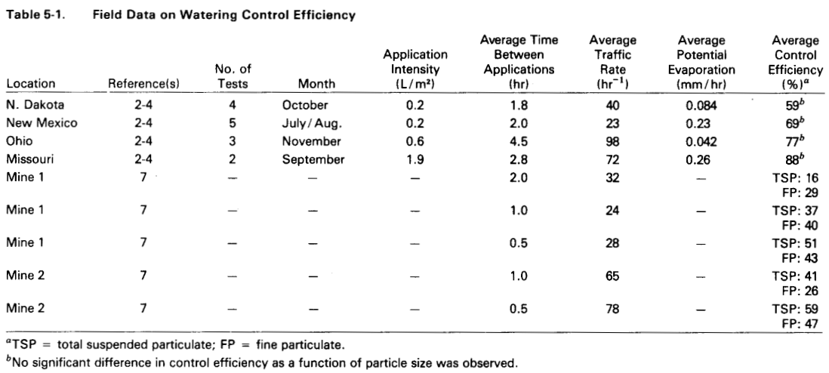
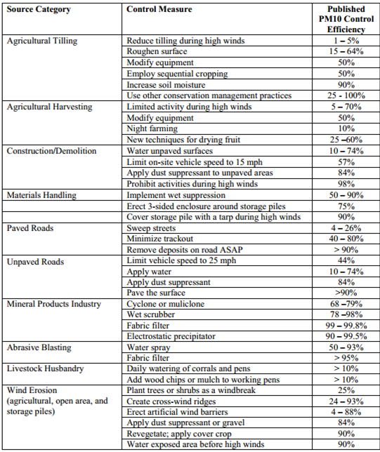

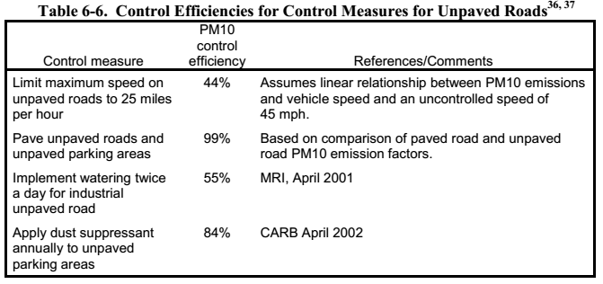
 |  |  | Fonte: Fugitive Dust Emissions from a Coal, Iron, Ore and Hydrated Alumina Stockpile (2012)

Fonte: WRAP Fugitive Dust Handbook (2006)

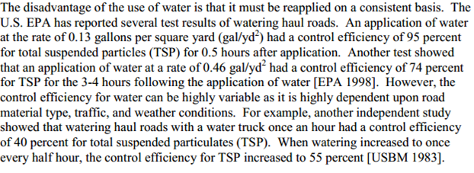

 |  |  |  | Fonte: Emission Control Technologies and Emission Factors for unpaved road fugitive emissions

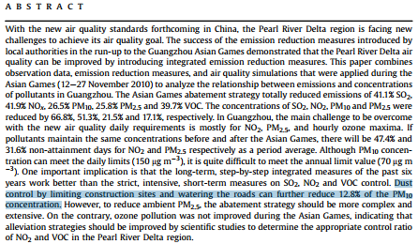

 | Fonte: WRAP Fugitive Dust Handbook (2006)

 |  | Fonte: Dust Control Handbook for Industrial Minerals Mining and Processing (CDC, 2012)

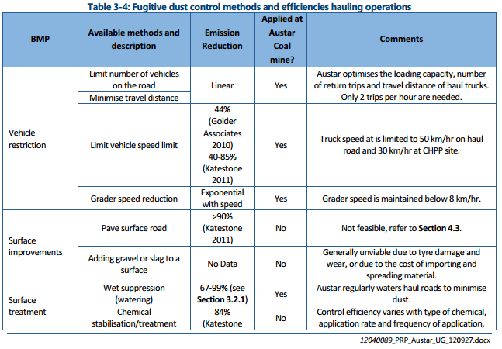
 |  |  |  |  |  | Fonte: WRAP Fugitive Dust Handbook (2006)

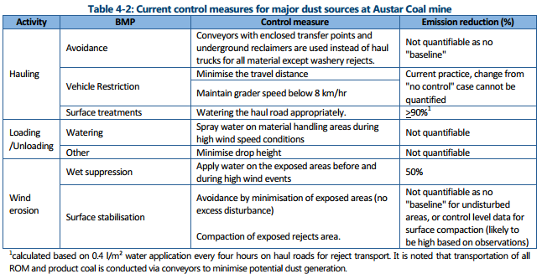

 |  |  |  |  | Huan et al. (2013)

Fonte: Handbook of dust control in mining - CDC (IC-9465)
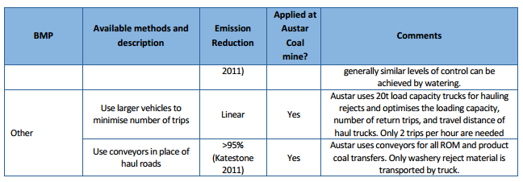

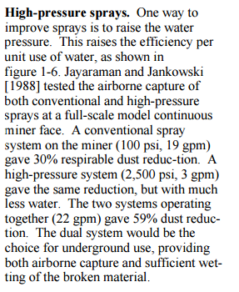

 | Fonte: Topic and Zitnik (2012)
 |  |  | Fonte: PARTICULATE MATTER BEST MANAGEMENT PRACTICE POLLUTION REDUCTION PROGRAM (2012)
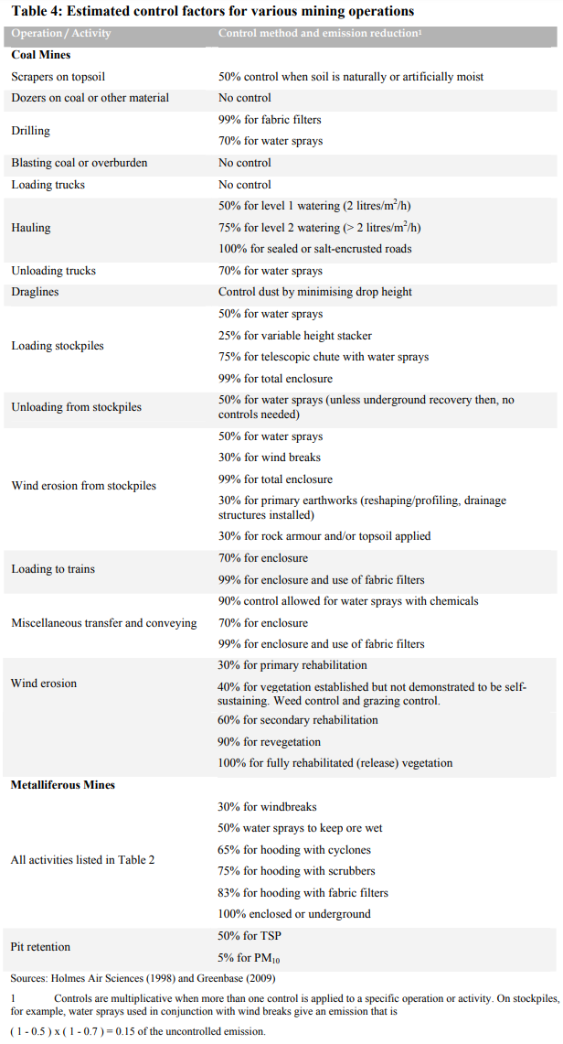

Fonte: Handbook of dust control in mining - CDC (IC-9465)

 | Fonte: NPI (2012)

Emissão Vias_Escap
Veículos Leves | 51%
Veículos Pesados | 49%

Veículos Leves
Fonte Emissora | Extensão da Via [km] | DMT [km/h] | Fator de Emissão [g/km] - Escapamento |  |  |  |  |  |  | Fator de Emissão [g/km] - Desgaste Pneus e Freios |  |  | Fator de Emissão [g/km] - Desgaste Pista |  |  | Fator de Emissão [g/km] -Evaporativa | Taxa de Emissão [kg/h] - Escapamento |  |  |  |  |  |  | Taxa de Emissão [kg/h] - Desgaste Pneus e Freios |  |  | Taxa de Emissão [kg/h] - Desgaste Pista |  |  | Taxa de Emissão [kg/h] - Evaporativa
 |  |  | PM | PM10 | PM2.5 | NOX | SO2 | CO | VOC | PM | PM10 | PM2.5 | PM | PM10 | PM2.5 | HCT | PM | PM10 | PM2.5 | NOX | SO2 | CO | VOC | PM | PM10 | PM2.5 | PM | PM10 | PM2.5 | VOC
Vias Pavimentadas | 67.85 | 274.90 | 0.0043 | 0.0043 | 0.0043 | 0.7688 | 0.0121 | 0.8987 | 0.7497 | 0.0182 | 0.0138 | 0.0074 | 0.0150 | 0.0075 | 0.0041 | 0.0736 | 0.0012 | 0.0012 | 0.0012 | 0.2113 | 0.0033 | 0.2471 | 0.2061 | 0.0050 | 0.0038 | 0.0020 | 0.0041 | 0.0021 | 0.0011 | 0.0202
Vias Não Pavimentadas | 7.38 | 7.17 | 0.0043 | 0.0043 | 0.0043 | 0.7688 | 0.0121 | 0.8987 | 0.7497 | 0.0182 | 0.0138 | 0.0074 | 0.0150 | 0.0075 | 0.0041 | 0.0736 | <0,01 | <0,01 | <0,01 | 0.0055 | <0,01 | 0.0064 | 0.0054 | - | - | - | - | - | - | 0.0005
TOTAL |  |  |  |  |  |  |  |  |  |  |  |  |  |  |  |  | <0,01 | <0,01 | <0,01 | 0.22 | <0,01 | 0.25 | 0.21 | 0.01 | <0,01 | <0,01 | <0,01 | <0,01 | <0,01 | 0.02

Veículos Pesados
Fonte Emissora | Extensão da Via [km] | DMT [km/h] | Fator de Emissão [g/km] - Escapamento |  |  |  |  |  |  | Fator de Emissão [g/km] - Desgaste Pneus e Freios |  |  | Fator de Emissão [g/km] - Desgaste Pista |  |  | Fator de Emissão [g/km] -Evaporativa | Taxa de Emissão [kg/h] - Escapamento |  |  |  |  |  |  | Taxa de Emissão [kg/h] - Desgaste Pneus e Freios |  |  | Taxa de Emissão [kg/h] - Desgaste Pista |  |  | Taxa de Emissão [kg/h] - Evaporativa
 |  |  | PM | PM10 | PM2.5 | NOX | SO2 | CO | VOC | PM | PM10 | PM2.5 | PM | PM10 | PM2.5 | HCT | PM | PM10 | PM2.5 | NOX | SO2 | CO | VOC | PM | PM10 | PM2.5 | PM | PM10 | PM2.5 | VOC
Vias Pavimentadas | 67.85 | 265.90 | 0.1749 | 0.1749 | 0.1749 | 5.4345 | 0.2103 | 1.0384 | 0.2477 | 0.0676 | 0.0513 | 0.0275 | 0.0635 | 0.0317 | 0.0171 | - | 0.0465 | 0.0465 | 0.0465 | 1.4450 | 0.0559 | 0.2761 | 0.0659 | 0.0180 | 0.0136 | 0.0073 | 0.0169 | 0.0084 | 0.0046 | -
Vias Não Pavimentadas | 7.38 | 6.93 | 0.1749 | 0.1749 | 0.1749 | 5.4345 | 0.2103 | 1.0384 | 0.2477 | 0.0676 | 0.0513 | 0.0275 | 0.0635 | 0.0317 | 0.0171 | - | 0.0012 | 0.0012 | 0.0012 | 0.0377 | <0,01 | 0.0072 | 0.0017 | - | - | - | - | - | - | -
TOTAL |  |  |  |  |  |  |  |  |  |  |  |  |  |  |  |  | 0.05 | 0.05 | 0.05 | 1.48 | 0.06 | 0.28 | 0.07 | 0.02 | 0.01 | 0.01 | 0.02 | 0.01 | <0,01 | -

Equação Geral:
$$E_{i}=({FE}_{i} . DMT)/10³$$

 | Onde: Ei - taxa de emissão de material particulado com diâmetro aerodinâmico < i µm (kg/h) FEi - fator de emissão com atenuação por precipitação, para material particulado com diâmetro aerodinâmico ≤ i µm (g/km) DMT - distância média trafegada pelos veículos (km/h)

Emissão Vias_Ressusp
Peso médio veículos (t): | 10
Taxa de Silt (g/m²): | 9.7
Teor de Silt (%): | 6

Fonte Emissora | Extensão da Via [km] | DMT [km/h] | Fator de Atenuação | Controle | Controle [%] | Fator de Emissão [g/VKT] - Ressuspensão |  |  | Taxa de Emissão [kg/h] - Ressuspensão
 |  |  |  |  |  | PM | PM10 | PM2.5 | PM | PM10 | PM2.5
Via Pavimentada | 67.85 | 540.80 | 0.95 | Umectação | 55 | 259.15 | 49.74 | 12.03 | 63.0655 | 12.1054 | 2.9287
Via Não Pavimentada | 7.38 | 14.10 | 0.75 | Umectação | 55 | 1,100.99 | 293.41 | 29.34 | 6.9859 | 1.8617 | 0.1862
TOTAL |  |  |  |  |  |  |  |  | 70.05 | 13.97 | 3.11

$$TE=FE .\frac{DMT}{{10}^{3}} . \left(1−ER/100\right)$$
Equação Geral:

 | Onde: TE - taxa de emissão (kg/h) FE - fator de emissão (g/km) DMT - distância média trafegada (km/h) 103 - conversão de g para kg ER - eficiência de controle

